Баги
id | Title | Priority | Preconditions | Step | Resalt | Enviroment | Comment
Bag-01 | В разделе О нас отсутствует информация о самом сайте | Normal | 1. Перейти на http://130.193.37.179/app/pets | 1. Нажать кнопку О нас в шапке меню | Отсутствует информация о самом сайте | Win 10\Chrom 96.0.4664.93 (Официальная сборка), (64 бит)
Bag-02 | Отсутствуют ссылки на социальные сети в footer всех страниц сайта | Normal | 1. Перейти на http://130.193.37.179/app/pets | 1. Нажать кнопку О нас в шапке меню . 2.Нажать кнопку Питомцы в шапке меню. 3.Нажать кнопку Контакты в шапке меню | Отсутствуют ссылки на социальные сети в footer | Win 10\Chrom 96.0.4664.93 (Официальная сборка), (64 бит)
Bag-03 | При нажатии кнопки "Питомцы без дома" не происходит выдычи всех карточек с данной пометкой | Normal | 1. Перейти на http://130.193.37.179/app/pets | 1.Нажать кнопку "Питомцы без дома" | Нет полного списка карточек питомцев без дома. | Win 10\Chrom 96.0.4664.93 (Официальная сборка), (64 бит)
Bag-04 | При нажатии кнопки "Счастливчики" не происходит выдачи соответствующих карточек | Normal | 1. Перейти на http://130.193.37.179/app/pets | 1.Нажать кнопку "Счастливчики" | Нет карточек с меткой "Хотят забрать" | Win 10\Chrom 96.0.4664.93 (Официальная сборка), (64 бит)
Bag-05 | При просмотре главной страницы сайта наблюдается некорректное отображение животных. | High | 1. Перейти на http://130.193.37.179/app/pets | 1. Посмотреть на карточки питомцев | Фото питомцев отображаются не корректно(растянуты) | Win 10\Chrom 96.0.4664.93 (Официальная сборка), (64 бит)
Bag-06 | При вводе в поле меню "Найти питомца" некорректного набора букв не всплывает подсказка. | Normal | 1. Перейти на http://130.193.37.179/app/pets | 1. Ввести в поле меню "Найти питомца" произвольный набор букв. | Нет всплывающей подсказки. | Win 10\Chrom 96.0.4664.93 (Официальная сборка), (64 бит)
Bag-07 | Поле "Возраст" принимает отрицательное значение | Normal | 1. Перейти на http://130.193.37.179/app/pets | 1.Навести курсор на поле "Возраст" 2.Последовательно убавлять значения счетчика | Вовраст принимает отрицательное значение | Win 10\Chrom 96.0.4664.93 (Официальная сборка), (64 бит)
Bag-08 | Поля формы "Приютить питомца" имя, фамилия , отчество принимают помимо буквенных, и другие символы. | Normal | 1. Перейти на http://130.193.37.179/app/pets | 1. Кликнуть на карточку питомца Барон. 2. Кликнуть ни кнопку приютить. 3.Ввести в поля имя, фамилия, отчество числовые и спецсимволы. 4. Кликнуть кнопку "Да". | Поля не подсвечиваются красным цветом. | Win 10\Chrom 96.0.4664.93 (Официальная сборка), (64 бит) | 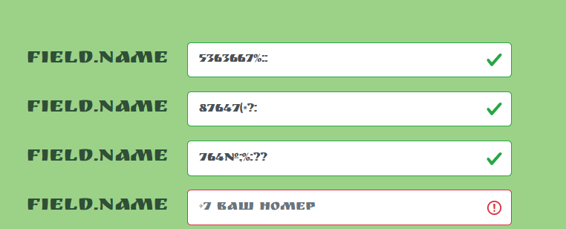
Bag-09 | Поле меню "Найти питомца" на странице О нас не осуществляет поиск питомцев | Normal | 1. Перейти на http://130.193.37.179/app/pets | 1. Перейти на страницу О нас 2. Ввести в поле меню "Найти питомца" по переменно: кошка, собака, попугай произвольный набор букв. | Поиск не происходит, подсказка об ошибке не всплывает. | Win 10\Chrom 96.0.4664.93 (Официальная сборка), (64 бит)
Bag-10 | Поле меню "Найти питомца" на странице Контакты не осуществляет поиск питомцев | Normal | 1. Перейти на http://130.193.37.179/app/pets | 1. Перейти на страницу Контакты 2. Ввести в поле меню "Найти питомца" по переменно: кошка, собака, попугай произвольный набор букв. | Поиск не происходит, подсказка об ошибке не всплывает. | Win 10\Chrom 96.0.4664.93 (Официальная сборка), (64 бит)
Bag-11 | Не корректное отображение сайта на мобильных устройствах | High | 1. Перейти на http://130.193.37.179/app/pets | 1.Открыть инструмент разработчика DevTools. 2. Нажать на кнопку отображения сайта на мобильных устройствах. 3. Проверить на iPhon5 b Galaxy S5 | Изображение страницы искажено | Win 10\Chrom 96.0.4664.93 (Официальная сборка), (64 бит) | 